Sheet1
步骤一 重置测试变量 |  |  |  |  | ERROR返回值 |  |  | 数码管显示
发送 |  | 返回 |  | 备注 | 站号 | 0x05
站号 | 0x05 | 站号 | 0x05 |  | 指令 | 0x83或0x86
指令 | 0x06 | 指令 | 0x06 |  | 错码 | 0x01 | 编码器通讯断开 | E1
起始数据位置高位 | 0x00 | 起始数据位置高位 | 0x00
起始数据位置低位 | 0x03 | 起始数据位置低位 | 0x03 |  | 站号 | 0x05
数据内容高位 | 0x00 | 数据内容高位 | 0x00 |  | 指令 | 0x03
数据内容低位 | 0x01 | 数据内容低位 | 0x01 |  | 错码 | 0x02 | 编码器通讯CRC校验错误 | E2
CRC低位 | 0xB9 | CRC低位 | 0xB9
CRC高位 | 0x8E | CRC高位 | 0x8E |  | 站号 | 0x05
步骤二 编码上电 |  |  |  |  | 指令 | 0x03
发送 |  | 返回 |  | 备注 | 错码 | 0x03 | 编码器计数出错 | E3
站号 | 0x05 | 站号 | 0x05
指令 | 0x06 | 指令 | 0x06 |  | 站号 | 0x05
起始数据位置高位 | 0x00 | 起始数据位置高位 | 0x00 |  | 指令 | 0x03
起始数据位置低位 | 0x01 | 起始数据位置低位 | 0x01 |  | 错码 | 0x04 | 未用到该通讯地址 | E4
数据内容高位 | 0x00 | 数据内容高位 | 0x00
数据内容低位 | 0x01 | 数据内容低位 | 0x01 |  | 站号 | 0x05
CRC低位 | 0x18 | CRC低位 | 0x18 |  | 指令 | 0x03
CRC高位 | 0x4E | CRC高位 | 0x4E |  | 错码 | 0x05 | ModBusCRC出错 | E5
USB转485接口
1、485+，2、485-，3、GND
步骤三 测试编码器分辨率
发送 |  | 返回 |  | 备注
站号 | 0x05 | 站号 | 0x05 | 0x11代表17位，0x17代表23位
指令 | 0x03 | 指令 | 0x03
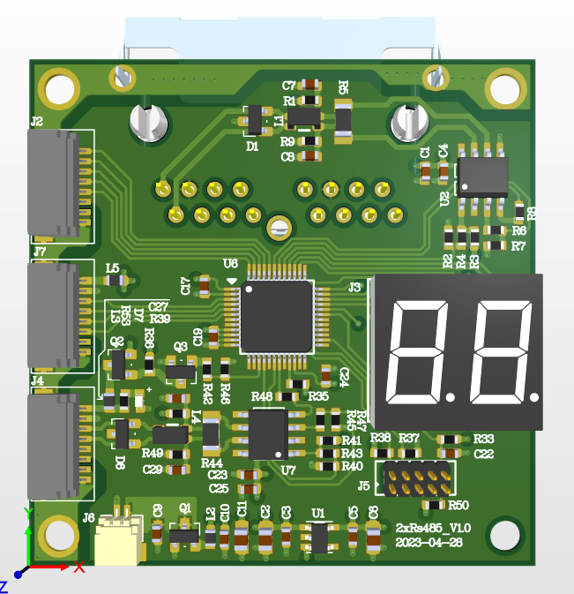
起始数据位置高位 | 0x00 | 数据数 | 0x02
起始数据位置低位 | 0x00 | 第1笔内容高位 | 0x00
数据字数高位 | 0x00 | 第1笔内容低位 | 0x11
数据字数低位 | 0x01 | CRC低位 | 0x89
CRC低位 | 0x85 | CRC高位 | 0x88
CRC高位 | 0x8E

数码管
正常显示00
步骤四 设置测试转速
发送 |  | 返回 |  | 备注
站号 | 0x05 | 站号 | 0x05
指令 | 0x06 | 指令 | 0x06
起始数据位置高位 | 0x00 | 起始数据位置高位 | 0x00
编码器接口
1、5V，2、GND，3、485+，5、485-
起始数据位置低位 | 0x02 | 起始数据位置低位 | 0x02
数据内容高位 | 0x00 | 数据内容高位 | 0x00
数据内容低位 | 0x01 | 数据内容低位 | 0x01
CRC低位 | 0xE8 | CRC低位 | 0xE8
CRC高位 | 0x4E | CRC高位 | 0x4E
步骤五 驱动器使能
发送 |  | 返回 |  | 备注
5V电源口
1、GND，2、5V
站号 | 0x01 | 站号 | 0x01 | 使能施力电机，前期不测，可以跳过
指令 | 0x06 | 指令 | 0x06
起始数据位置高位 | 0x05 | 起始数据位置高位 | 0x05
起始数据位置低位 | 0x00 | 起始数据位置低位 | 0x00
数据内容高位 | 0x01 | 数据内容高位 | 0x01
数据内容低位 | 0x00 | 数据内容低位 | 0x00
CRC低位 | 0x88 | CRC低位 | 0x88
CRC高位 | 0x96 | CRC高位 | 0x96
步骤六 测试速度波动
发送 |  | 返回 |  | 备注
站号 | 0x05 | 站号 | 0x05 | 施力电机反转，确保被测编码器转速为正转，或者调用int16，也可以反转测试
指令 | 0x03 | 指令 | 0x03
起始数据位置高位 | 0x00 | 数据数 | 0x02
起始数据位置低位 | 0x64 | 第1笔内容高位
数据字数高位 | 0x00 | 第1笔内容低位
数据字数低位 | 0x01 | CRC低位
CRC低位 | 0xC4 | CRC高位
CRC高位 | 0x51

步骤七 重置测试变量
发送 |  | 返回 |  | 备注
站号 | 0x05 | 站号 | 0x05
指令 | 0x06 | 指令 | 0x06
起始数据位置高位 | 0x00 | 起始数据位置高位 | 0x00
起始数据位置低位 | 0x03 | 起始数据位置低位 | 0x03
数据内容高位 | 0x00 | 数据内容高位 | 0x00
数据内容低位 | 0x01 | 数据内容低位 | 0x01
CRC低位 | 0xB9 | CRC低位 | 0xB9
CRC高位 | 0x8E | CRC高位 | 0x8E

步骤八 编码器断电
发送 |  | 返回 |  | 备注
站号 | 0x05 | 站号 | 0x05
指令 | 0x06 | 指令 | 0x06
起始数据位置高位 | 0x00 | 数据数 | 0x00
起始数据位置低位 | 0x00 | 第1笔内容高位 | 0x00
数据字数高位 | 0x00 | 第1笔内容低位 | 0x00
数据字数低位 | 0x01 | CRC低位 | 0x01
CRC低位 | 0x49 | CRC高位 | 0x49
CRC高位 | 0x8E |  | 0x8E

